Requirements
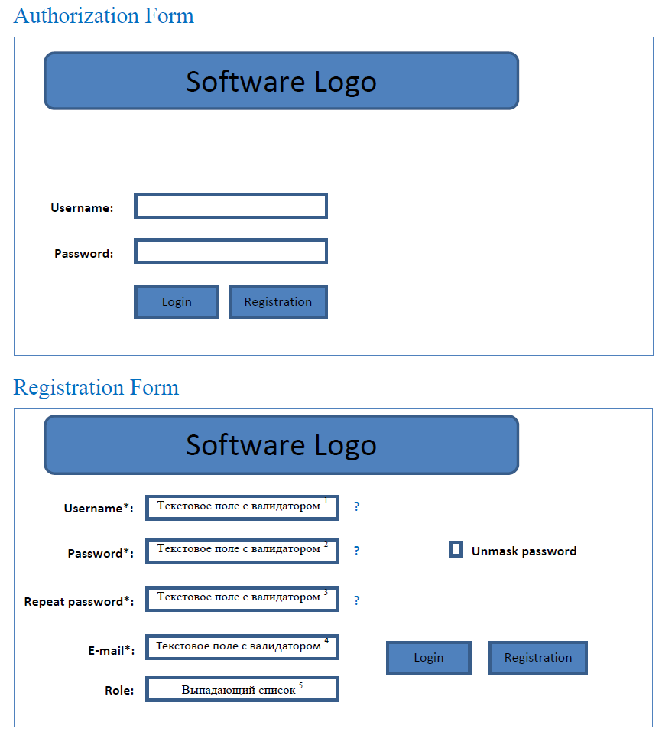
R_ID | Формулировка требований | TC_ID
R1 | Функциональные требования
Authorization Form / Registration Form
R1.1 | Успешная регистрация нового пользователя с разными ролями | TC_1.1-3
R1.2 | Успешная авторизация зарегистрированного пользователя | TC_1.1-3
R1.3 | По нажатию на ссылку «?», всплывает подсказка о том, какие требования к значению поля | TC_2
R1.4 | Значение поля ‘Username’ должно содержать по крайней мере хотя бы 1 цифру и 1 латинскую букву | TC_1.1-3 TC_3.1-2
R1.5 | Значение поля ‘Password’ должно содержать по крайней мере 8 символов, из которых хотя бы 1 цифра, 1 буква в нижнем регистре, 1 буква в верхнем регистре и 1 символ, не являющегося ни буквой, ни цифрой. | TC_1.1-3 TC_4.1-4
R1.6 | Значения в полей "Password" и "Repeat password" должны совпадать | TC_1.1-3
R1.7 | Значения поля «Email’ должно содержать только латинские буквы в любом регистре, цифры, один символ «@», знаки «_», «.», « - »; после знака «@» должен быть хотя бы один знак «.», но не в конце ; после последнего знака «.» должны следовать только латинские буквы в нижнем регистре | TC_1.1-3
R1.8 | Поле "Role" должно иметь выпадающий список с тремя значениями: Read only (RO); Read/Write (RW), Admin | TC_1.1-3
Start page
R1.9 | Выпадающий список "Navigation" должен содержать ссылки: Inventory, Infrastructure Orders | TC_5.1-2
R1.10 | В поле Search можно вводить текстовые значения для поиска объектов. Поиск реализован по следующим критериям соответствия введённому значению: equals, contains, start with, end with. | TC_5.4
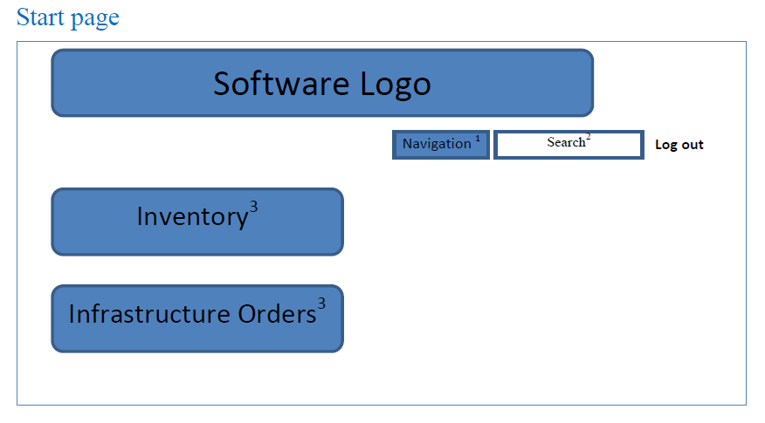
R1.11 | Реализован фильтр (выпадающий список) для поиска объектов по их объектным типам. Поле для поиска информации в системе при наведении должно содержать выпадающий список форм поиска для параметров поиска: Find Country, Find City, Find Building, ... | TC_5.5
R1.12 | Картинка-ссылка "Inventory" открывает список для хранения информации о телекоммуникационном оборудовании в структурированном виде | TC_5.6
R1.13 | Картинка-ссылка "Infrastructure Orders" открывает форму для создания заявки на телекоммуникационное оборудование | TC_5.7
Inventory(list of objects) page
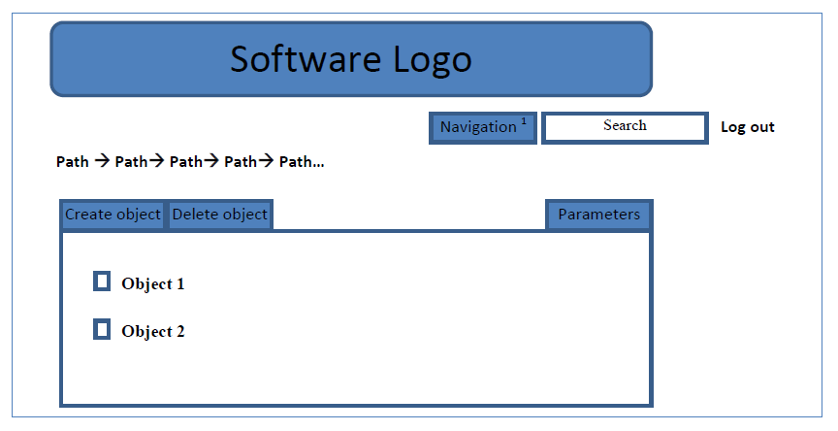
R1.14 | Объектами, информация о которых хранится в инвенторной части, могут быть: страны, города, в которых есть торгово-развлекательные центры и непосредственно, само телекоммуникационное оборудование. Иерархия объектов должна содержать соответствующую вкладку-ссылку: Countries -> City -> Building и т.д. Должна быть реализована навигация между объектами и параметрами объектов путём визуализации вкладки, соответствующей текущему объекту и построения заголовка в виде иерархического дерева объектов. Имя объекта в списке является ссылкой на потомка. | TC_5.3
R1.15 | Каждый объект относится к какому-то объектному типу, который имеет ряд атрибутов. Страница должна содержать соответствующую вкладку-ссылку на эти атрибуты (параметры) : Parameters | TC_6.1
R1.16 | При авторизации пользователя с ролью "Read/Write" по нажатию на кнопку Create Object открывается форма создания объекта-потомка от предыдущего объекта в иерархии объектов. После заполнения соответствующих полей и нажатия "Save", происходит создание объекта-потомка от предыдущего объекта в иерархии объектов | TC_5.3
R1.17 | По нажатию на кнопку Edit вкладки Parameters открывается форма редактирования текущего объекта. Внесённые изменения можно сохранить, нажав Update (в текущем варианте Save) или отменить изменения - Cancel | TC_6.3
R1.18 | Находясь на вкладке обекта, при выделении объекта с помощью чекбокса и нажатии на кнопку Delete, выбранный объект будет удалён | TC_6.4
Object model (проверка наследования)
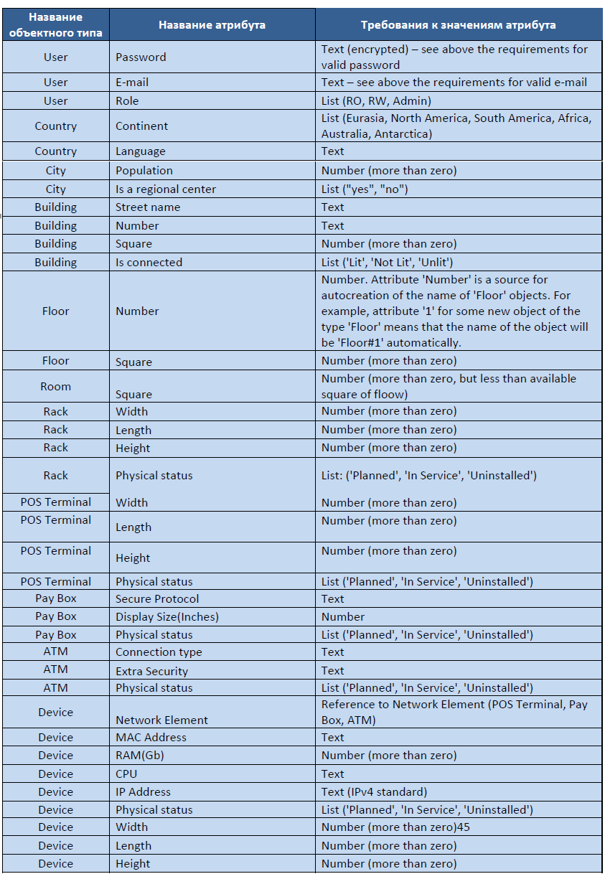
R1.19 | Объекты и их параметры, создаваемые в инвенторной части продукта, подчиняются объектной модели: All->Project->User->Country-> и т.д. Иерархия объектов как экземпляров заданных объектных типов следующая: в странах (тип Country) находяться города (тип City), в которых находятся торгово-развлекательные центры (тип Buildings), которые состоят из этажей (тип Floors), на которых есть помещения (тип Room). На территории торгово-развлекательных центров могут находится point-of-sail-терминалы (тип POS Terminal), платёжные терминалы (тип Pay Box), банкоматы (тип ATM) и примитивное телеком оборудование (тип Devices). Телеком оборудование может быть соединено с point-of-sail-терминалами (тип POS Terminal), платёжными терминалами (тип Pay Box), банкоматами (тип ATM). Телеком оборудование может находиться в специальной стойке (тип Rack). | TC_5.3 | 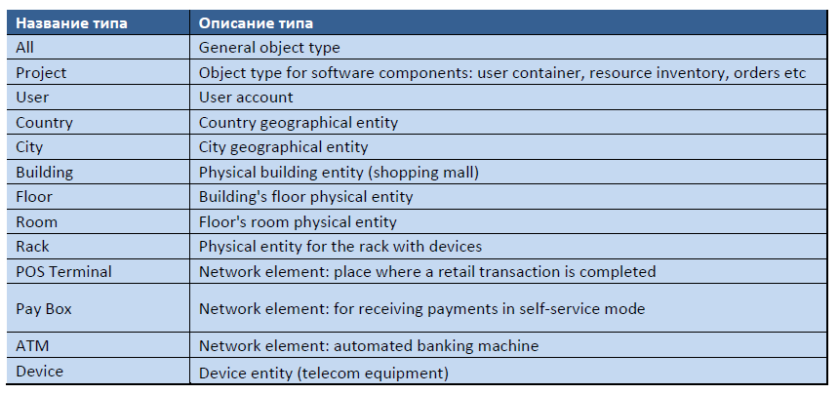
Перечень свойств (атрибутов) объектных типов
R1.20 | Все объектные типы имеют атрибуты: Created By – имя пользователя, который создал экземпляр данного объектного типа (в данной реализации отображает Role); Modified By – имя пользователя, который в последний раз редактировал экземпляр данного объектного типа; Created When – дата создания экземпляра данного объектного типа; Modified When – дата последнего редактирования экземпляра данного объектного типа. | TC_6.2
R1.21 | Требования к атрибутам представленны в таблице "Attribute requirements" --------------> | TC_5.3
R1.22 | По нажатию на ссылку «?», всплывает подсказка о том, какие требования к значению поля атрибута
Другие возможные требования
R1.21 | Пользователь роли "Read/Write" не должен иметь возможность удалять объекты, созданные другими пользователями | TC_7.1
R1.22 | Пользователь роли "Read Only" не должен иметь возможность создавать и удалять объекты | TC_7.2-3
R1.23 | Пользователь роли "Admin" должен иметь возможность удалять и создавать любые объекты | TC_5.3, TC_6.4
Кроссбраузерная совместимость
R1.31 | Система должна работать в браузере IE версии выше 7 | TC_8.1
R1.32 | Система должна работать в браузере Firefox
R1.33 | Система должна работать в браузере Google Chrome | TC_1

R_ID | Формулировка требований | TC_ID
R2 | Нефункциональные требования
R2.1 | Оставлять все поля заполненными в случае не корректного заполнения одного и более обязательных полей и нажатия кнопки 'Register' (в данном варианте поле пароль не сохраняется)
R2.2 | Имя пользователя оторажается рядом с Search…
R2.3 | Внешний вид системы должен соответствовать представленному на рисунках

